关系图
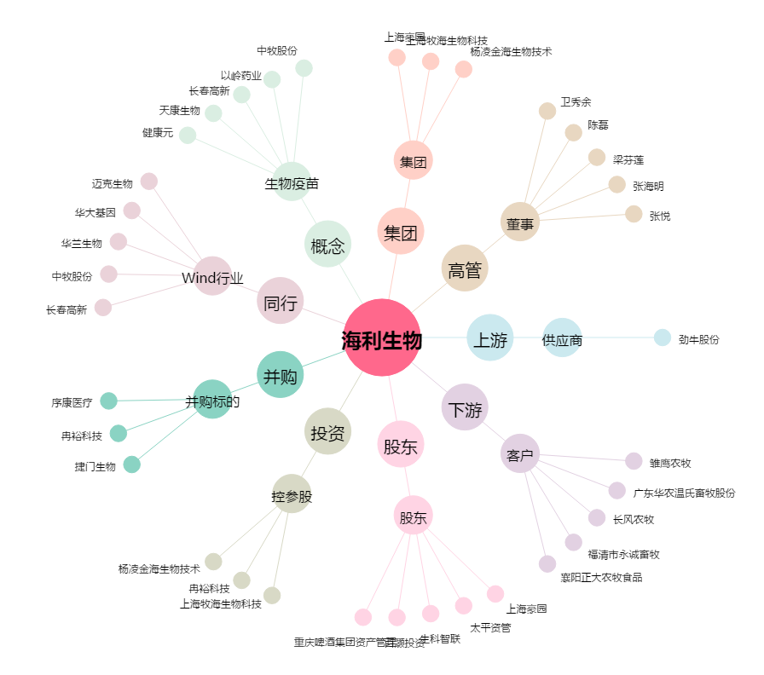
海利生物[603718.SH] - 关系概览图

